Sebastian Villa
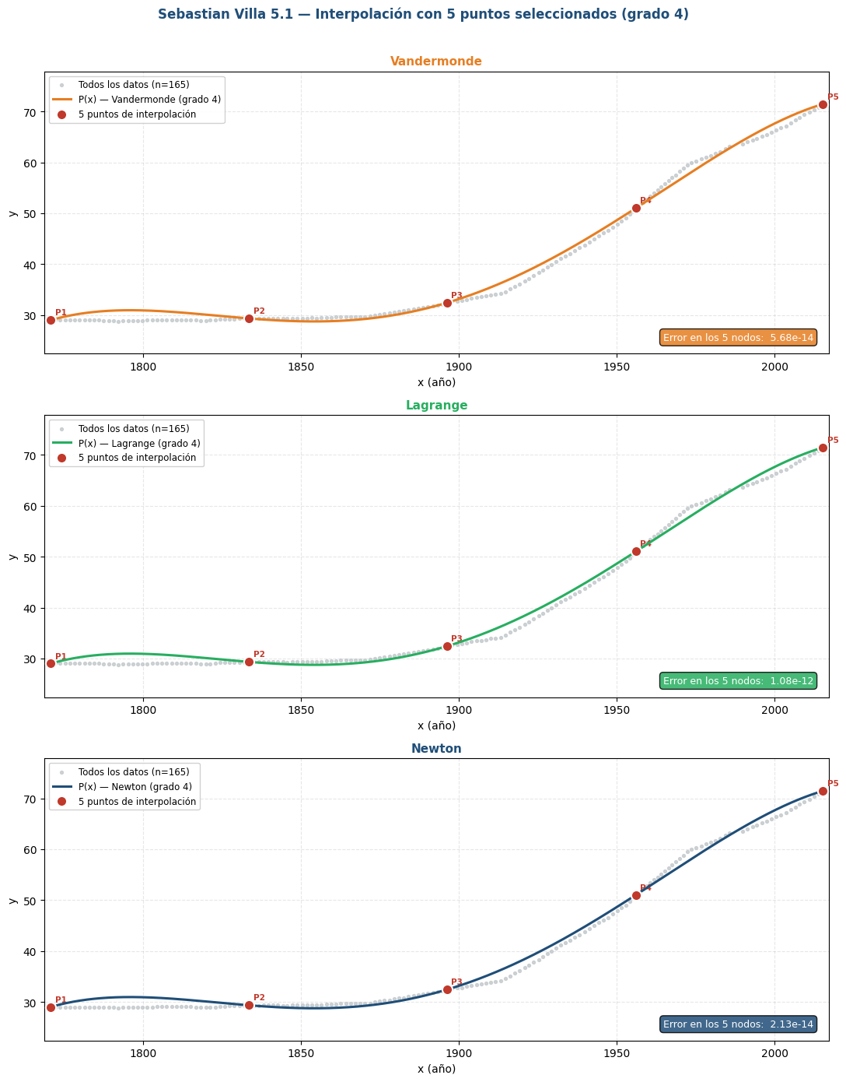
Sebastian Villa — 5 puntos seleccionados

5 puntos de interpolación |  |  |  |  | Grado polinomio: | 4
Punto | x | y | t = x − x_min |  | x_min (shift): | 1770.8263
P1 | 1770.8263 | 28.9835 | 0.0000 |  | cond(V): | 3.77E+09
P2 | 1833.5962 | 29.3213 | 62.7699
P3 | 1896.3082 | 32.4140 | 125.4819
P4 | 1956.1040 | 51.0374 | 185.2777
P5 | 2015.2575 | 71.4778 | 244.4312

Coeficientes del polinomio interpolante P(t) — variable t = x − x_min

j | aⱼ — Vandermonde | aⱼ — Lagrange | aⱼ — Newton (forma std) | bⱼ — Newton (dif. div.)
0 | 2.898350000E+01 | 2.898350000E+01 | 2.898350000E+01 | 2.898350000E+01
1 | 1.780531178E-01 | 1.780531178E-01 | 1.780531178E-01 | 5.381560270E-03
2 | -4.942031496E-03 | -4.942031496E-03 | -4.942031496E-03 | 3.501250788E-04
3 | 4.000788806E-05 | 4.000788806E-05 | 4.000788806E-05 | 9.659060177E-06
4 | -8.124881137E-08 | -8.124881137E-08 | -8.124881137E-08 | -8.124881137E-08

Ecuaciones en forma normal P(x) = a₄·x⁴ + a₃·x³ + a₂·x² + a₁·x + a₀

Método | Error en los 5 nodos | Ecuación P(x)
Vandermonde | 5.684E-14 | P(x) = -8.124881137e-08·x^4 + 0.0006155180161·x^3 − 1.746175799·x^2 + 2198.753812·x − 1036899.915
Lagrange | 1.080E-12 | P(x) = -8.124881137e-08·x^4 + 0.0006155180161·x^3 − 1.746175799·x^2 + 2198.753812·x − 1036899.915
Newton | 2.132E-14 | P(x) = -8.124881137e-08·x^4 + 0.0006155180161·x^3 − 1.746175799·x^2 + 2198.753812·x − 1036899.915

Brayan Alexis Arango
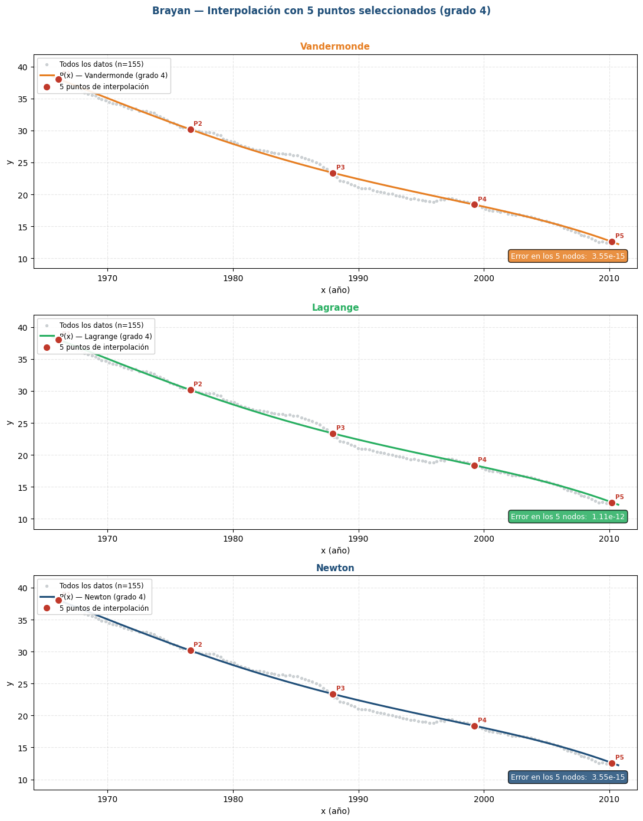
Brayan Alexis Arango — 5 puntos seleccionados

5 puntos de interpolación |  |  |  |  | Grado polinomio: | 4
Punto | x | y | t = x − x_min |  | x_min (shift): | 1966.0962
P1 | 1966.0962 | 38.0509 | 0.0000 |  | cond(V): | 4.08E+06
P2 | 1976.6073 | 30.1561 | 10.5111
P3 | 1987.9522 | 23.3743 | 21.8560
P4 | 1999.2631 | 18.3883 | 33.1669
P5 | 2010.2278 | 12.5759 | 44.1316

Coeficientes del polinomio interpolante P(t) — variable t = x − x_min

j | aⱼ — Vandermonde | aⱼ — Lagrange | aⱼ — Newton (forma std) | bⱼ — Newton (dif. div.)
0 | 3.805090000E+01 | 3.805090000E+01 | 3.805090000E+01 | 3.805090000E+01
1 | -7.696999030E-01 | -7.696999030E-01 | -7.696999030E-01 | -7.510917031E-01
2 | -2.431573785E-03 | -2.431573785E-03 | -2.431573785E-03 | 7.014443483E-03
3 | 4.766211869E-04 | 4.766211869E-04 | 4.766211869E-04 | -2.591791306E-06
4 | -7.312432909E-06 | -7.312432909E-06 | -7.312432909E-06 | -7.312432909E-06

Ecuaciones en forma normal P(x) = a₄·x⁴ + a₃·x³ + a₂·x² + a₁·x + a₀

Método | Error en los 5 nodos | Ecuación P(x)
Vandermonde | 3.553E-15 | P(x) = -7.312432909e-06·x^4 + 0.05798440741·x^3 − 172.4124408·x^2 + 227834.2966·x − 112895144.5
Lagrange | 1.112E-12 | P(x) = -7.312432909e-06·x^4 + 0.05798440741·x^3 − 172.4124408·x^2 + 227834.2966·x − 112895144.5
Newton | 3.553E-15 | P(x) = -7.312432909e-06·x^4 + 0.05798440741·x^3 − 172.4124408·x^2 + 227834.2966·x − 112895144.5

Eduardo Zabala
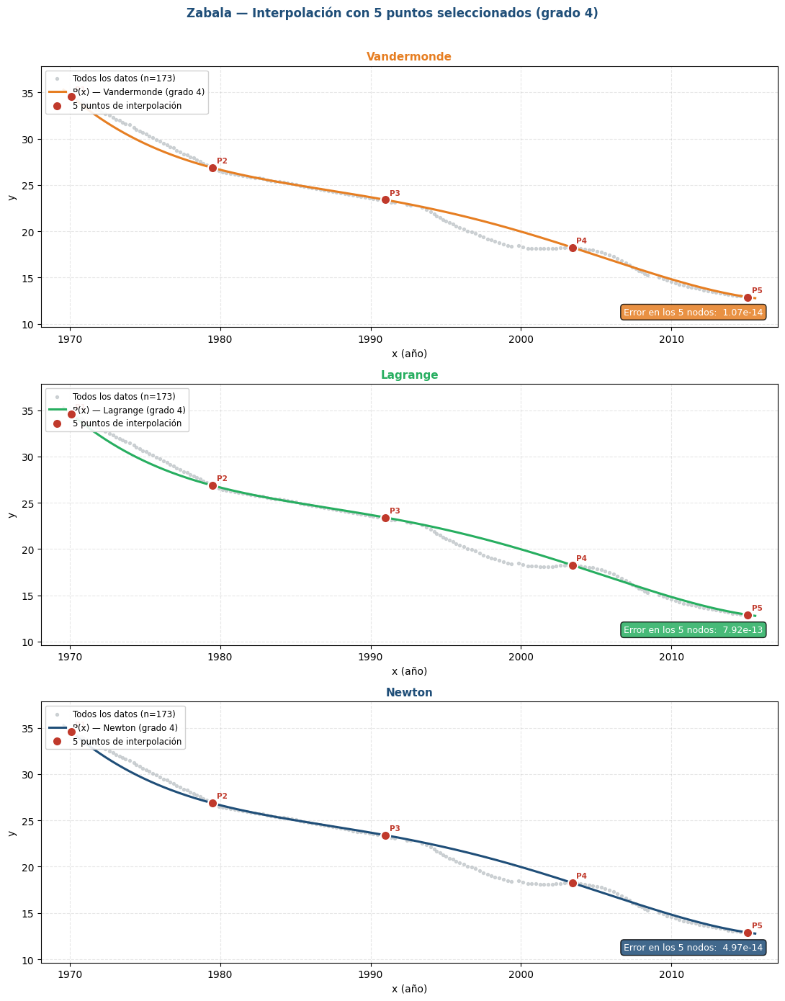
Jhon Eduardo Zabala — 5 puntos seleccionados

5 puntos de interpolación |  |  |  |  | Grado polinomio: | 4
Punto | x | y | t = x − x_min |  | x_min (shift): | 1970.0980
P1 | 1970.0980 | 34.5863 | 0.0000 |  | cond(V): | 4.38E+06
P2 | 1979.5097 | 26.8550 | 9.4117
P3 | 1990.9947 | 23.3997 | 20.8967
P4 | 2003.4180 | 18.2494 | 33.3200
P5 | 2015.0647 | 12.8905 | 44.9667

Coeficientes del polinomio interpolante P(t) — variable t = x − x_min

j | aⱼ — Vandermonde | aⱼ — Lagrange | aⱼ — Newton (forma std) | bⱼ — Newton (dif. div.)
0 | 3.458630000E+01 | 3.458630000E+01 | 3.458630000E+01 | 3.458630000E+01
1 | -1.372562196E+00 | -1.372562196E+00 | -1.372562196E+00 | -8.214562725E-01
2 | 7.795443577E-02 | 7.795443577E-02 | 7.795443577E-02 | 2.491316742E-02
3 | -2.264391343E-03 | -2.264391343E-03 | -2.264391343E-03 | -8.904395130E-04
4 | 2.159337387E-05 | 2.159337387E-05 | 2.159337387E-05 | 2.159337387E-05

Ecuaciones en forma normal P(x) = a₄·x⁴ + a₃·x³ + a₂·x² + a₁·x + a₀

Método | Error en los 5 nodos | Ecuación P(x)
Vandermonde | 1.066E-14 | P(x) = 2.159337387e-05·x^4 − 0.1724286421·x^3 + 516.321548·x^2 − 687130.9265·x + 342910835.4
Lagrange | 7.923E-13 | P(x) = 2.159337387e-05·x^4 − 0.1724286421·x^3 + 516.321548·x^2 − 687130.9265·x + 342910835.4
Newton | 4.974E-14 | P(x) = 2.159337387e-05·x^4 − 0.1724286421·x^3 + 516.321548·x^2 − 687130.9265·x + 342910835.4

Juan Sebastian Echeverri
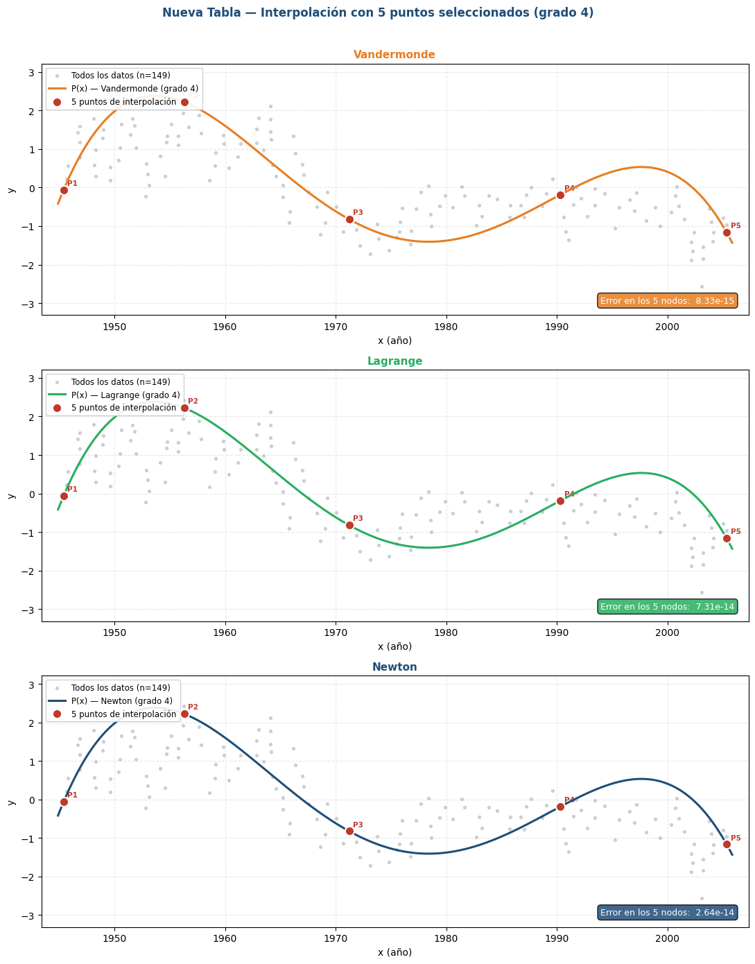
Juan sebastian Echeverri — 5 puntos seleccionados

5 puntos de interpolación |  |  |  |  | Grado polinomio: | 4
Punto | x | y | t = x − x_min |  | x_min (shift): | 1945.3961
P1 | 1945.3961 | -0.0637 | 0.0000 |  | cond(V): | 1.38E+07
P2 | 1956.3165 | 2.2193 | 10.9204
P3 | 1971.2202 | -0.8226 | 25.8241
P4 | 1990.3217 | -0.1872 | 44.9256
P5 | 2005.3646 | -1.1647 | 59.9685

Coeficientes del polinomio interpolante P(t) — variable t = x − x_min

j | aⱼ — Vandermonde | aⱼ — Lagrange | aⱼ — Newton (forma std) | bⱼ — Newton (dif. div.)
0 | -6.370000000E-02 | -6.370000000E-02 | -6.370000000E-02 | -6.370000000E-02
1 | 6.785468846E-01 | 6.785468846E-01 | 6.785468846E-01 | 2.090582763E-01
2 | -5.775703126E-02 | -5.775703126E-02 | -5.775703126E-02 | -1.599908439E-02
3 | 1.481814053E-03 | 1.481814053E-03 | 1.481814053E-03 | 5.114997016E-04
4 | -1.188090074E-05 | -1.188090074E-05 | -1.188090074E-05 | -1.188090074E-05

Ecuaciones en forma normal P(x) = a₄·x⁴ + a₃·x³ + a₂·x² + a₁·x + a₀

Método | Error en los 5 nodos | Ecuación P(x)
Vandermonde | 8.327E-15 | P(x) = -1.188090074e-05·x^4 + 0.09393404594·x^3 − 278.4902199·x^2 + 366941.0405·x − 181299156.6
Lagrange | 7.305E-14 | P(x) = -1.188090074e-05·x^4 + 0.09393404594·x^3 − 278.4902199·x^2 + 366941.0405·x − 181299156.6
Newton | 2.642E-14 | P(x) = -1.188090074e-05·x^4 + 0.09393404594·x^3 − 278.4902199·x^2 + 366941.0405·x − 181299156.6

